Teht1
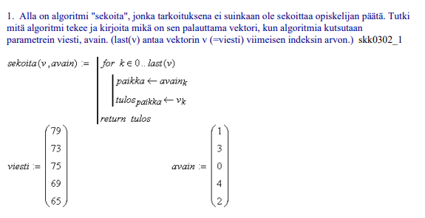
viesti | avain | k | paikka | tulos
79 | 1 | 0 | 1 | 75
73 | 3 | 1 | 3 | 79
75 | 0 | 2 | 0 | 65
69 | 4 | 3 | 4 | 73
65 | 2 | 4 | 2 | 69

viesti | avain | tulos
79 | 1 | 75
73 | 3 | 79
75 | 0 | 65
69 | 4 | 73
65 | 2 | 69

Tuloksen muistipaikkaan(avain) lisätään viestin alkio

